普货
品名 | 最长 | 次长 | 最短 | 重量 | 尺寸 分段 | FBA 体积重量 | FBA计费 重量 | FBA配送费预估 | FBA仓储费预估 | 包装尺寸 |  |  | 包装重量 | 包装重量 | 体积重量 | 包装尺寸 |  |  | 长度+ 周长
 |  |  |  |  |  |  |  |  |  | 最长边 | 次长边 | 最短边 |  |  |  | 长 | 宽 | 高
/ | IN | IN | IN | lb | / | LB | LB/OZ | USD | USD | CM | CM | CM | KG | LB | KG | INCH | INCH | INCH
xxxxx | 6.535 | 6.417 | 4.173 | 0.985 | 大号标准尺寸 | 1.26 磅 | 2 | $4.95 | $0.08 |  |  |  |  | 0.99 磅 | 0.0 kg | 6.54'' | 6.42'' | 4.17'' | 27.72''
 | 85 | 16.9 | 6.7 | 70 | 大号大件 | 69.24 磅 | 70 | $60.77 | $2.67 |  |  |  |  | 70.00 磅 | 0.0 kg | 85.00'' | 16.90'' | 6.70'' | 132.20''

有问题联系作者QQ：805252975

使用说明
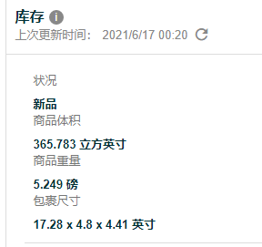
本次更新依据亚马逊6月1号的配送费收费新标准和计费重量新标准制作
覆盖了普货、服装、带电、危险品四个类型的美亚产品

且配备了双重单位的输入方式
1.如果你手里的尺寸是英寸和英镑，那么请在BCDE列输入
BCDE输入数据之后，KLMN列会自动根据输入的数据计算，无需手动拉公式，结果也会自动显示，I列会自动计算配送费，J列会自动计算仓储费

2.如果你手里的尺寸是厘米和千克，那么请在KLMN列输入对应数据，输入后I列会自动计算配送费，J列会自动计算仓储费
注意注意：如果输入了英镑和英寸的数据，就不要在同一行再输入厘米和千克的数据，也就是说，BCDE和KLMN每一行都只可以输入其中一个，不要两个都输入，谨记谨记

如何利用店铺已有的FBA测量好的产品来验算表格工具的准确性？
打开库存界面--随便找一个在售的产品--点击这个产品的sku之后会跳转到一个新窗口--在新窗口下拉，找到库存栏--复制包裹尺寸和商品重量到表格的BCDE列，一般这里显示的重量都是英镑，请勿输错

